C.U 7500
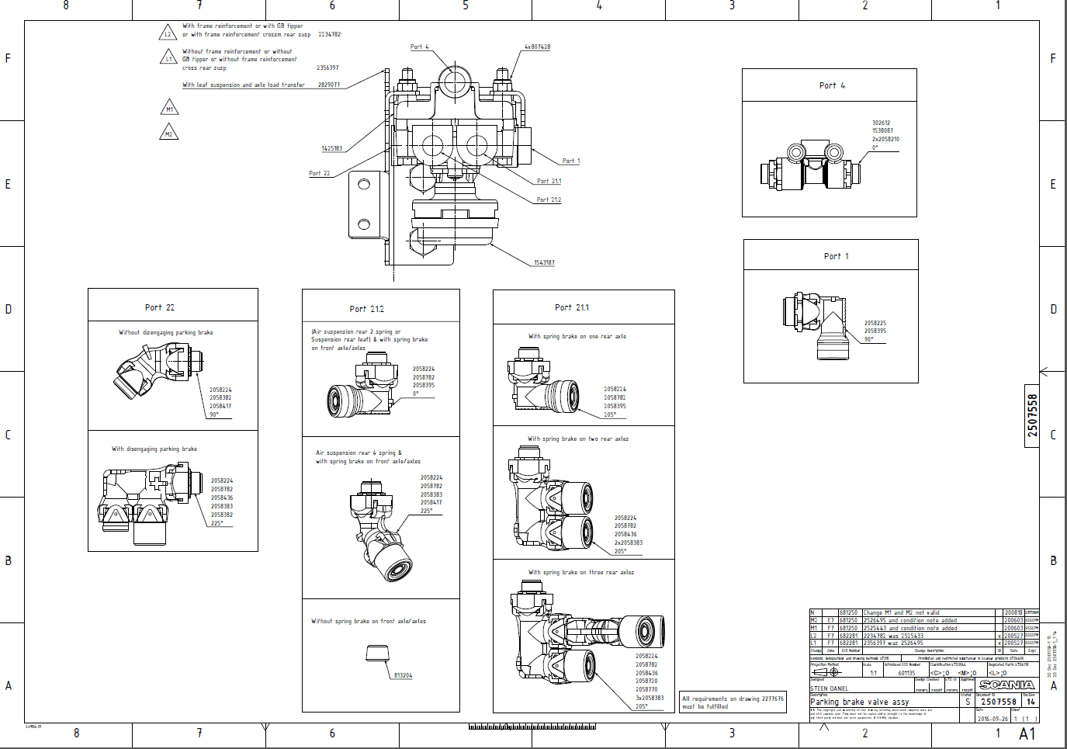

 | PONTOS QUE DESVIO MAIS REICINDE

 | PN DA PEÇA

 | Portas passiveis de desvio

 | PN DO SUPORTE

 |  | Criação de LT's COBOT

Ex.:

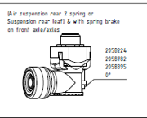
 |  |  |  |  | Inspeção (coord.)
Process | Process | Station | Position | Valve | Pose 1 | Pose 2 | Variante
P | V | 1 | R | 1 | 0 | 1 | 1 | 90ª
P | V | 1 | R | 1 | 0 | 1 | 2 | 45º
P | V | 1 | R | 1 | 0 | 1 | 3 | 30º
P | V | 1 | R | 1 | 0 | 2 | 1 | 60º
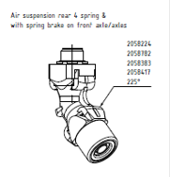
P | V | 1 | R | 1 | 0 | 2 | 2 | 90º

C.U 7817
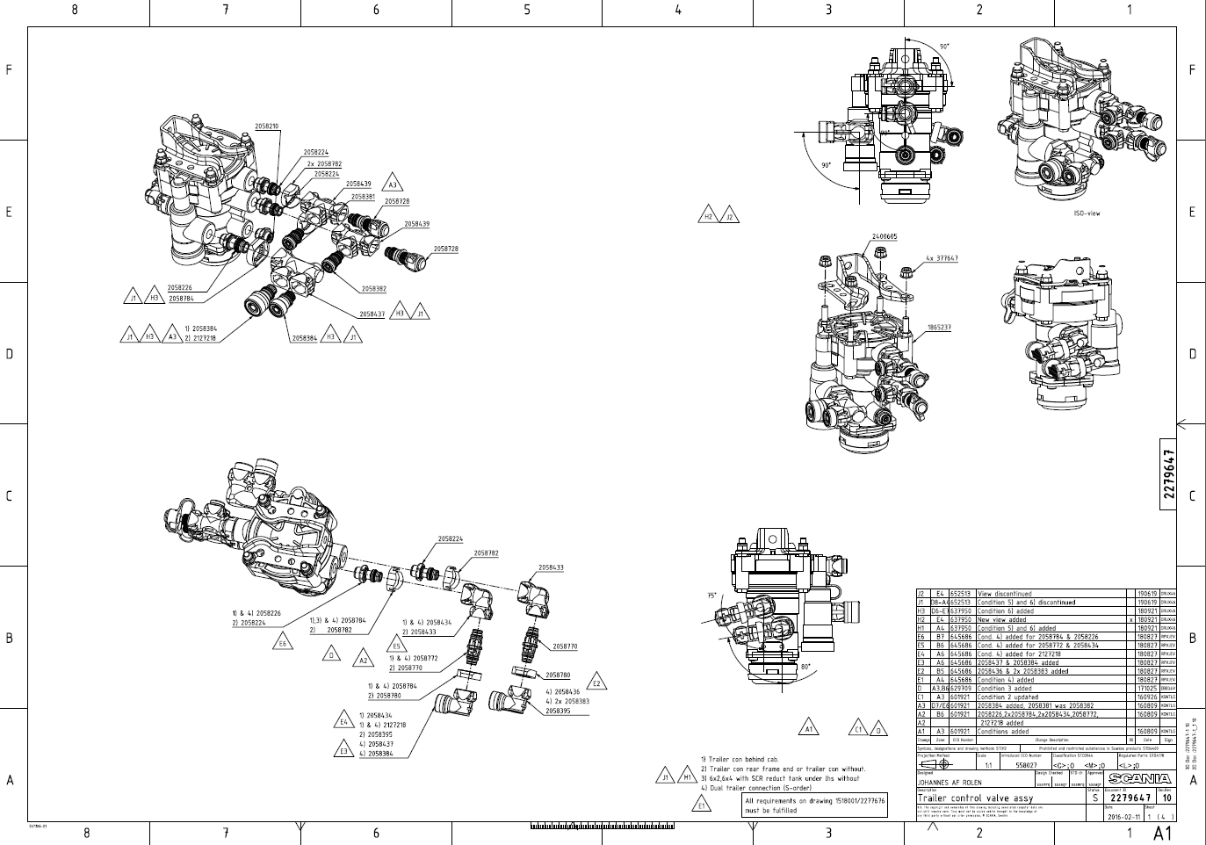

PONTOS QUE DESVIO MAIS REICINDE

PN DA PEÇA

Portas passiveis de desvio

PN DO SUPORTE

C.U 8734
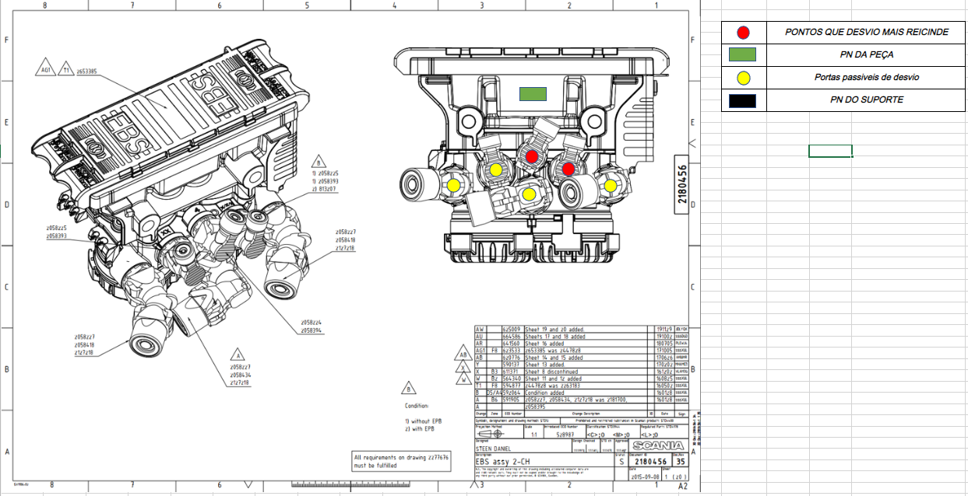

C.U 7506
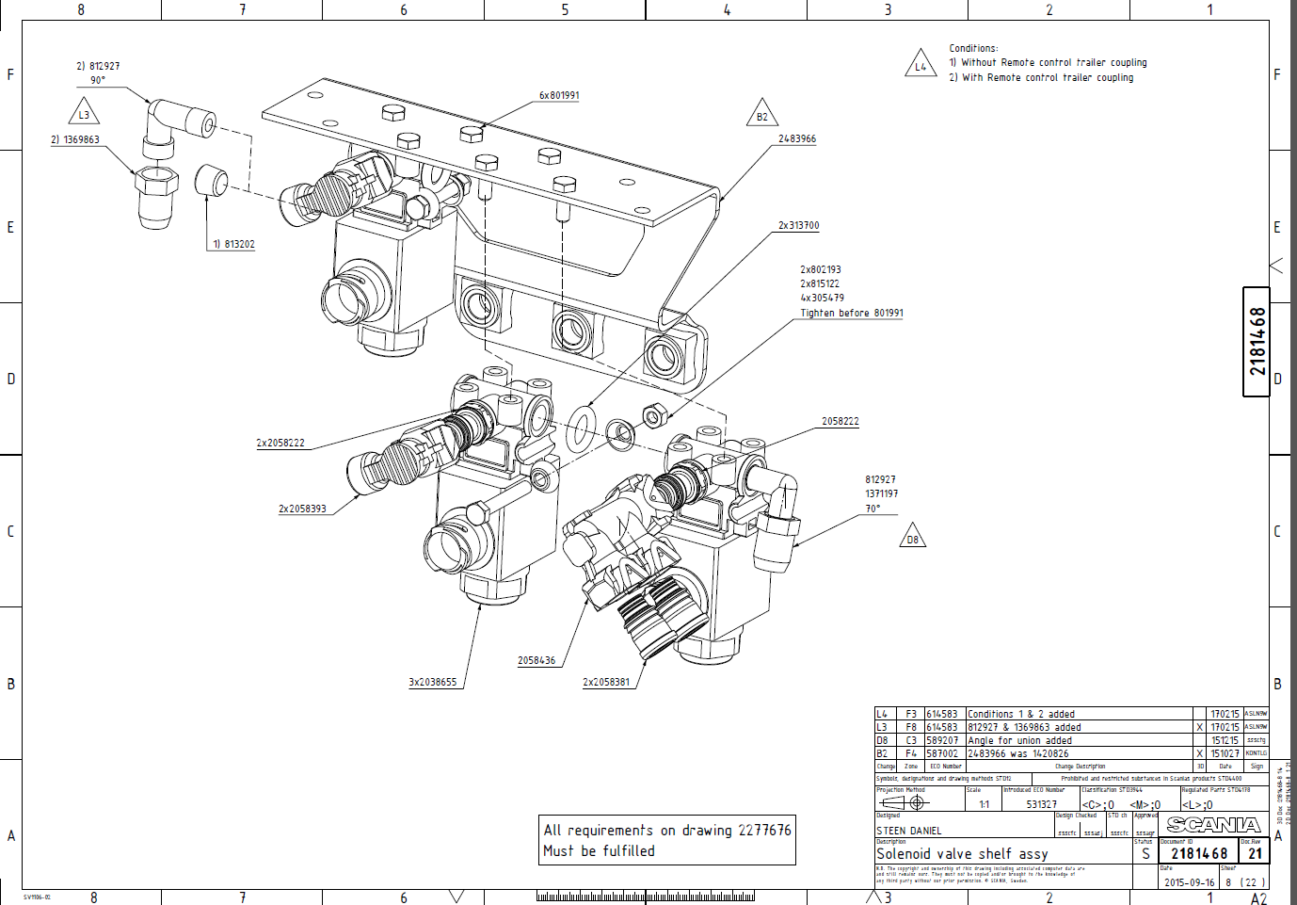
PONTOS QUE DESVIO MAIS REICINDE

PN DA PEÇA

Portas passiveis de desvio

PN DO SUPORTE

C.U 8905
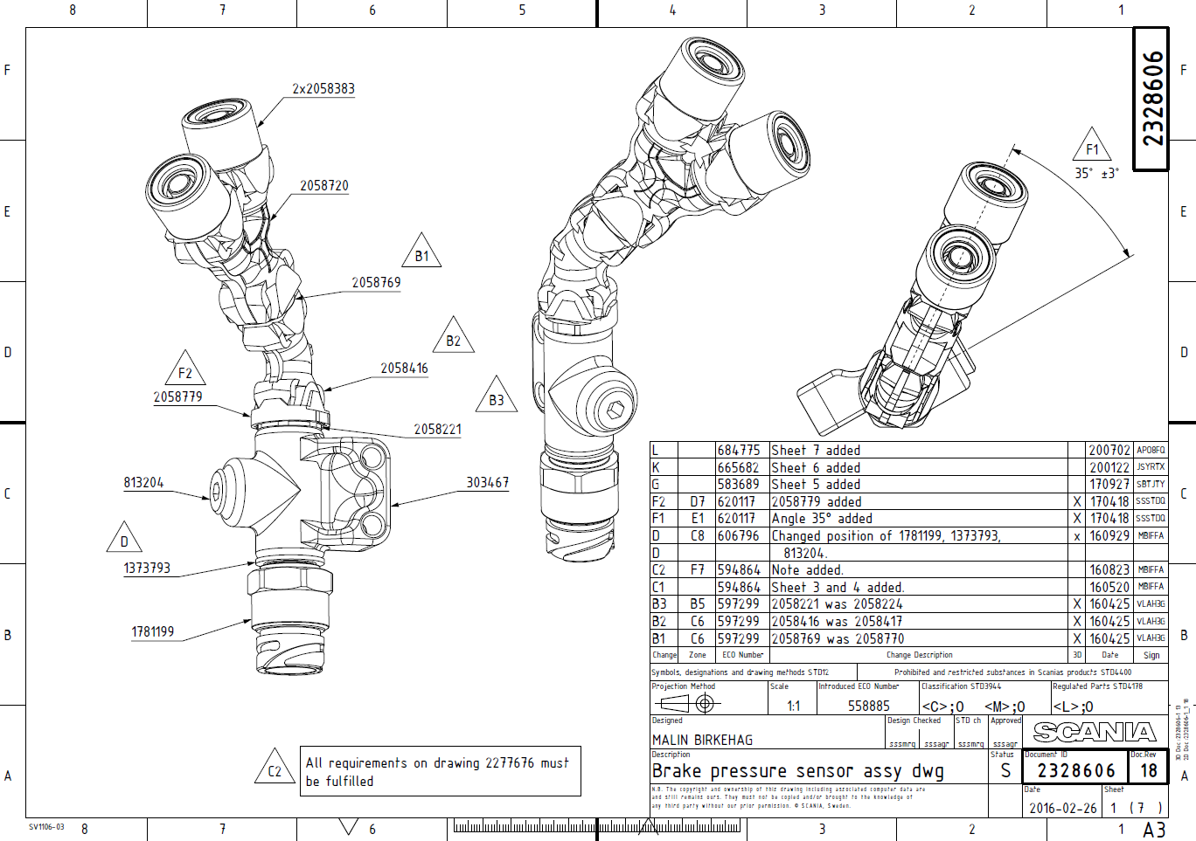
C.
 | PONTOS QUE DESVIO MAIS REICINDE

 | PN DA PEÇA

 | Portas passiveis de desvio

 | PN DO SUPORTE

